研修案01(教材作成）
 |  |  |  |  |  |  | 日付 |  | 担当 | 米田 浩
 | 研修タイトル | ノートを拡大提示する研修

 | 研修時間 | 1.00 |  | 時間 |  | （60 分） |  |  | 受講者人数 |  | 人
 | 校種＆教科 | 小学校 |  |  |  |  |  |  | グループ数 |  | グループ
 |  | 講義 or 演習 | 1-1.1-2等 | 空欄 | 5～8 |  |  |  | アンケート， 自己・他者評価， 相互評価， テスト，クイズ
No. | 研修内容 | 研修 | 研修テキスト |  |  | ＩＣＴ能力基準表 | 所要時間 | 研修内容詳細 | 評価の方法 | 教材 | 準備物など
 |  | 形態 | 章 | 項目名 | 頁 | 研修の目標 | (分) |  |  |  |  | 対応する「自己チェック文」
1 | ICT機器の特性と活用場面を知る | 講義 | ５-9 ICTを活用した授業のための指導力の向上 | ９ ICT機器の特性と活用場面 | 186 | ＩＣＴ機器の特性を理解し、いつでも利用できるように準備することができる。 ６－１－Aー①、③ ６－１－Bー①、③ １－４－Aー① | 10 | 投影機器の種類と特徴について分かる。 ①アナログテレビ ②大型モニター ③電子黒板 ④投影型電子黒板 ⑤プロジェクタ | 自己評価 | テキスト ビデオ教材 | ①アナログテレビ ②大型モニター ③電子黒板 ④投影型電子黒板 ⑤プロジェクタ などのICT機器と接続するためのケーブル類
2 | 情報提示のためのICT活用 | 講義 |  | ICT機器のある教室環境 | 187～ 189 |  | 10 | ①プロジェクタを使った例 ②電子黒板を使った例 | 自己評価 |  | 同上 | 情報提示のためのICT機器の種類や特性について理解できましたか？
3 | ICT機器の接続方法について知る | 講義 |  | ICT機器の接続 接続端子の種類 | 193 ～ 194 |  | 15 | 教室にあるプロジェクタや電子黒板（大型モニター）と実物投影機の接続方法を知り、接続することができる。 | 相互評価 |  | プロジェクタや電子黒板等と接続用のケーブル ①RCAケーブル ②アナログRGBケーブル ③HDMIケーブル | コンピュータ等をプロジェクタなどに接続して、見せたい映像を投影する方法がわかりましたか？
4 | 実物投影機を使って教科書やノートを投影する 教科書の拡大提示 →教師のスキル ノートの拡大提示 →児童生徒のスキル | 演習 |  | ICT機器の活用例 | 190 |  | 20 | 教科書やノートを効果的に提示する方法について分かり、活用することができる。 ①フォーカスの合わせ方 ②ズーム機能の使い方 ③実物投影機とディスプレイ（スクリーン）の設置レイアウトについて知る。 →スクリーンやディスプレイが発表者の影にならない。 →発表者が聞き手の方を向いて発表できるように工夫する。 | 相互評価 | 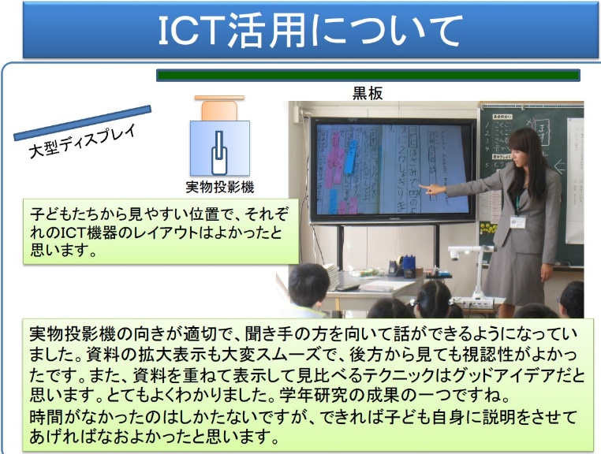 |  | 教室の後ろの方や横の方からでも見えるようなレイアウトで設置できましたか？
5 | 研修のふり返り |  |  |  | 186 ～ 191 |  | 5 | 教師による提示物の拡大と児童生徒によるノートなどの拡大提示の方法について理解できる。 | 自己評価 | 自己評価チェックシート |  | ICT機器を使ってノートなどを拡大提示するイメージをつかむことができましたか？
【研修実施上必須事項】 |  |  | ①プロジェクタや電子黒板（大型ディスプレイ）などが設置済みの教室 ②

